排出抑制措置結果報告書
 |  |  |  | ←着色されていないセルは入力不要です(以下同じ）。
 |  |  |  | ←←事業所番号は送付の封筒に記載しています（必ず記入願います）。新規の場合は、県温暖化対策課にお問い合わせください。
 |  |  |  | 新たに対象となった事業所は、（新）と記入してください。
本Excelファイルを「ひょうごの環境」ホームページ「特定物質（温室効果ガス）排出抑制計画」にリンクされた簡易申請システムから提出して下さい。
https://www.kankyo.pref.hyogo.lg.jp/jp/warming/houkoku/leg_422
押印不要ですが、受領印をご希望の際は、適宜押印～切手を貼った封筒を同封のうえ、鑑（表紙）のみを郵送してください。
...
本ページの記載方法は、届出マニュアル（～工場・事業所用～）
に記載していますので、必ずご確認ください。
 | 年 | 月 | 日
 |  |  |  |  | 業種
 |  |  |  |  | 01 農業
 |  |  |  |  | 02 林業
 |  |  |  |  | 03 漁業（水産養殖業を除く）
 |  |  |  |  | 04 水産養殖業
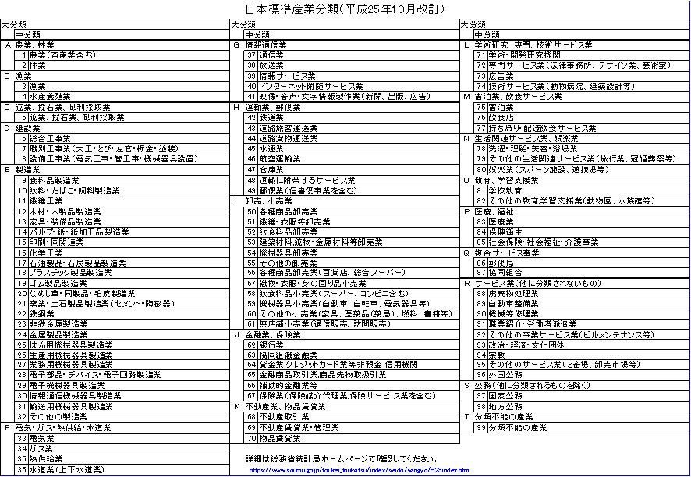
 |  |  |  |  | 05 鉱業,砕石業,砂利採取業
 |  |  |  |  | 06 総合工事業
 |  |  |  |  | 07 職別工事業（設備工事業を除く）
 |  |  |  |  | 08 設備工事業
 |  |  |  |  | 09 食料品製造業
 |  |  |  |  | 10 飲料・たばこ・飼料製造業
 |  |  |  |  | 11 繊維工
 |  |  |  |  | 12 木材・木製品製造業（家具を除く）
 |  |  |  |  | 13 家具・装備品製造業
 |  |  |  |  | 14 パルプ・紙・紙加工品製造業
本エクセルファイル中の別紙シートに入力すると自動的に転記されるため、ここでは入力不要です。
年度) | 対基準年度比 |  |  |  | 15 印刷・同関連業
（kg-CO2) |  |  | （％） |  | 16 化学工業
 |  |  |  |  | 17 石油製品・石炭製品製造業
 |  |  |  |  | 18 プラスチック製品製造業
 |  |  |  |  | 19 ゴム製品製造業
 |  |  |  |  | 20 なめし革・同製品・毛皮製造業
 |  |  |  |  | 21 窯業・土石製品製造業
 |  |  |  |  | 22 鉄鋼業
 |  |  |  |  | 23 非鉄金属製造業
 |  |  |  |  | 24 金属製品製造業
...

別紙目標
...
記法は、届出マニュアル（～工場・事業所用～）
P40に記載していますので、必ずご確認ください。
...
単位 | 二酸化炭素 換算係数 （D） | 二酸化炭素 排出量 (㎏-CO2） (C)×(D) | 原油換算 係数 （E） | 原油換算量(ｋL) （C）×（E）/1000 | 年度 | 事業者選択 | 電力会社 | 電力排出係数（調整後）
L（㍑） | 2.32 |  | 0.893 |  | _2013 | _2013北海道電力(株) | 北海道電力(株) | 0.68 | _2013 | 0.475
L（㍑） | 2.49 |  | 0.947 |  | _2014 | _2013東北電力(株) | 東北電力(株) | 0.56 | _2014 | 0.516
L（㍑） | 2.58 |  | 0.973 |  | _2015 | _2013東京電力(株) | 東京電力(株) | 0.406 | _2015 | 0.523
L（㍑） | 2.71 |  | 1.009 |  | _2016 | _2013中部電力(株) | 中部電力(株) | 0.373 | _2016 | 0.496
L（㍑） | 3.00 |  | 1.081 |  | _2017 | _2013北陸電力(株) | 北陸電力(株) | 0.494 | _2017 | 0.493
kg（㌕） | 3.00 |  | 1.311 |  | _2018 | _2013関西電力(株) | 関西電力(株) | 0.475 | _2018 | 0.418
kg（㌕） | 2.70 |  | 1.409 |  | _2019 | _2013中国電力(株) | 中国電力(株) | 0.672 | _2019 | 0.334
Nm3 | 2.25 |  | 1.161 |  | _2020 | _2013四国電力(株) | 四国電力(株) | 0.656 | _2020 | 0.318
 |  |  |  |  | _2021 | _2013九州電力(株) | 九州電力(株) | 0.599 | _2021 | 0.351
...

別紙現況
...
 |  |  |  |  |  |  | __2021

記法は、届出マニュアル（～工場・事業所用～）
P41に記載していますので、必ずご確認ください。
使用量 (C) | 単位 | 二酸化炭素 換算係数 （D） | 二酸化炭素 排出量 (㎏-CO2） (C)×(D) | 原油換算係数（E） | 原油換算量(kL) （C）×（E）/1000 |  |  |  | 電気事業者名 | 調整後排出係数
 | L（㍑） | 2.32 |  | 0.893 |  | 2020 | __2020 | __2020アークエルテクノ ロジーズ(株) | アークエルテクノ ロジーズ(株) | 0
 | L（㍑） | 2.49 |  | 0.947 |  | 2021 | __2021 | __2020(株)アースインフィニティ | (株)アースインフィニティ | 0.637
 | L（㍑） | 2.58 |  | 0.973 |  |  |  | __2020アーバンエナジー(株) メニューA | アーバンエナジー(株) メニューA | 0
 | L（㍑） | 2.71 |  | 1.009 |  |  |  | __2020アーバンエナジー(株) メニューB | アーバンエナジー(株) メニューB | 0.292
 | L（㍑） | 3.00 |  | 1.081 |  |  |  | __2020アーバンエナジー(株) メニューC | アーバンエナジー(株) メニューC | 0.367
 | kg（㌕） | 3.00 |  | 1.311 |  |  |  | __2020アーバンエナジー(株) メニューD | アーバンエナジー(株) メニューD | 0.39
 | kg（㌕） | 2.70 |  | 1.409 |  |  |  | __2020アーバンエナジー(株) メニューE | アーバンエナジー(株) メニューE | 0
 | Nm3 | 2.25 |  | 1.161 |  |  |  | __2020アーバンエナジー(株) メニューF | アーバンエナジー(株) メニューF | 0.292
 |  |  |  |  |  |  |  | __2020アーバンエナジー(株) メニューG | アーバンエナジー(株) メニューG | 0.319
 |  |  |  |  |  |  |  | __2020アーバンエナジー(株) メニューH(残差) | アーバンエナジー(株) メニューH(残差) | 0.524
 |  |  |  |  |  |  |  | __2020アーバンエナジー(株) （参考値)事業者全体 | アーバンエナジー(株) （参考値)事業者全体 | 0.45
 | MJ | 0.060 |  | 0.0263 |  |  |  | __2020アイ・エス・ガステム(株) | アイ・エス・ガステム(株) | 0.464
 | MJ | 0.057 |  | 0.0351 |  |  |  | __2020(株)アイ・グリッド・ソリューションズ メニューA | (株)アイ・グリッド・ソリューションズ メニューA | 0
 | MJ |  |  | 0.0263 |  |  |  | __2020(株)アイ・グリッド・ソリューションズ （参考値)事業者全体 | (株)アイ・グリッド・ソリューションズ （参考値)事業者全体 | 0.365
...

別紙-再生可能エネルギー利用状況
...
 |  |  |  | 導入目標 |  |  | 2021年度の結果 |  |  | 参画済
 |  |  |  |  |  |  |  |  |  | 参画予定
 |  |  |  |  |  |  |  |  |  | 未参画予定なし
...
※化石燃料を混焼している場合は再生可能エネルギー（バイオマス等）分のみ按分して記入ください。
化石燃料分は集計結果表CO₂シートに記入してください。
記法は、届出マニュアル（～工場・事業所用～）
P42,43に記載していますので、必ずご確認ください。
 |  |  |  | 設備容量（kW） | 2021年度の発電量（kWh） | 利用用途
 |  |  |  |  |  | 自家消費量（kWh） |  | 他人への販売・供給量（kWh）
 |  |  |  |  |  | 環境価値の創出・移転のないもの | 環境価値を創出・移転したもの | FIT電気 | その他
 |  |  | 2017-04-15 | 1,000 | 963,600 | 0 | 0 | 963,600 | 0
 |  |  | 2019-05-20 | 2,000 | 14,016,000 | 0 | 0 | 14,016,000 | 0
...
※化石燃料を混焼している場合は再生可能エネルギー（バイオマス等）分のみ按分して記入ください。
化石燃料分は集計結果表CO₂シートに記入してください。
 |  |  |  | 0 | 0 | 0 | 0 | 0 | 0
 |  |  | 運転開始年月日 | 設備容量（kW） | 2021年度の製造熱エネルギー（MJ） | 自家消費量（MJ） |  | 他者への供給熱量（MJ）
 |  |  |  |  |  | 環境価値の創出・移転のないもの | 環境価値を創出・移転したもの
 |  |  | 2018-03-30 | 300 | 3,592,000 | 3,592,000 | 0 | 0
...
 |  |  |  | 0 | 0 | 0 | 0 | 0

３ 他者から供給を受けた再生可能エネルギー利用量（※再生可能エネルギー利用率は契約電気事業者から把握できる分のみ記載してください。）
区分 | No. | 電気事業者の名称 | プラン等 | 2021年度の当該電気事業者に係る利用電力量（kWh） | 再生可能エネルギー利用率（％） | 再エネ 電気利用量（kWh）

電気 | 例 | 関西電力(株) | 再エネECOプラン | 500,000 | 100% | 500,000
 | 1
 | 2
 | 3
 | 4
 | 5
合計 |  |  |  | 0 |  | 0
※化石燃料を混焼している場合は再生可能エネルギー（バイオマス等）分のみ按分して記入ください。
化石燃料分は集計結果表CO₂シートに記入してください。
「再生可能エネルギー」とは、エネルギー供給事業者による非化石エネルギー源の利用及び化石エネルギー源の利用及び化石エネルギー原料の有効な利用の促進に関する法律（平成21年法律第72号）及び同施行令（平成21年政令第222号）に規定される「太陽光」、「風力」、「水力」、「地熱」、「太陽熱」、「大気中の熱その他の自然界に存する熱」、「バイオマス」を指す。
「FIT電気」とは、電気事業法による再生可能エネルギー電気の調達に関する特別法に規定される再生可能エネルギー電気を指す。
区分 | No. | 熱供給事業者 | 詳細 | 2021年度の当該熱供給事業者に係る使用熱量（MJ）
熱 | 例 | 〇〇エネルギー(株) | 木質バイオマスボイラー | 2,050,000
 | 1
 | 2
 | 3
 | 4
 | 5
合計 |  |  |  | 0

４ 工場等における再生可能エネルギー利用率と目標

導入目標は参考記入
電気（MWh） |  |  |  |  |  | 熱（MJ)
2021年度 |  |  |  | 2030年度導入目標 |  | 2021年度 |  |  | 2030年度導入目標
再生可能エネルギー利用量 |  |  | 0 |  |  | 再生可能エネルギー利用量 |  | 0
導入目標は参考記入
Jクレジット（再エネ電力由来） |  |  |  |  |  | Jクレジット（再エネ熱由来）
グリーン電力証書 |  |  |  |  |  | グリーン熱証書
工場等におけるエネルギー利用量 |  |  | 0 |  |  | 合計 |  | 0 | 0
再エネ利用率 |  |  | #DIV/0!

